Sheet1
odległość [mm] raw_measurement 1 645,76 2 646,01 3 618,996 4 605,04 5 595,161 6 583,032 7 574,778 8 571,308 9 564,312 10 561,292 11 558,632 12 557,098 13 552,673 14 550,247 15 549,073 17 546,431 19 545,978 21 545,155 24 543,015 27 542,204 30 540,808 35 541,553 40 538,417 50 537,523

e-Skin
 | symulacja MES
1 | 6.46
2 | 5.39
3 | 4.70
4 | 4.23
5 | 3.89
6
7
8
9
10 | 2.90
11
12
13
14
15
16
17
18
19
20
21
22
23
24
25
26
27
28
29
30 | 1.94
31
32
33
34
35
36
37
38
39
40
41
42
43
44
45
46
47
48
49
50 | 1.71
 | pomiar | symulacja (F) | symulacja (pF)
1 | 645.76 | 6.458553894E-12 | 6.458553894
2 | 646.01 | 5.391320939E-12 | 5.39
3 |  | 4.702007745E-12 | 4.70
4 |  | 4.230458368E-12 | 4.23
5 | 595.161 | 3.885050233E-12 | 3.89
6
7
8
9
10 | 561.292 | 2.898826859E-12 | 2.90
11
12
13
14
15
16
17
18
19
20
21
22
23
24
25
26
27
28
29
30 |  | 1.943221333E-12 | 1.94
31
32
33
34
35
36
37
38
39
40
41
42
43
44
45
46
47
48
49
50 | 537.523 | 1.714264688E-12 | 1.71

Arkusz1
 | symulacja
odległość (mm) | pojemność (F) | pojemność (pF)
1 | 0.0000000000064584 | 6.45838023
2 | 0.0000000000053909 | 5.39088685
3 | 0.0000000000047057 | 4.70565699
4 | 0.0000000000042330 | 4.23302363
5 | 0.0000000000038869 | 3.88692693
6 | 0.0000000000036152 | 3.61519698
7 | 0.0000000000034012 | 3.40121517
8 | 0.0000000000032253 | 3.22530928
9 | 0.0000000000030221 | 3.02210736
10 | 0.0000000000028978 | 2.89780535
11 | 0.0000000000027931 | 2.79305072
12 | 0.0000000000026983 | 2.69829506
13 | 0.0000000000026169 | 2.61694491
14 | 0.0000000000025353 | 2.53529746
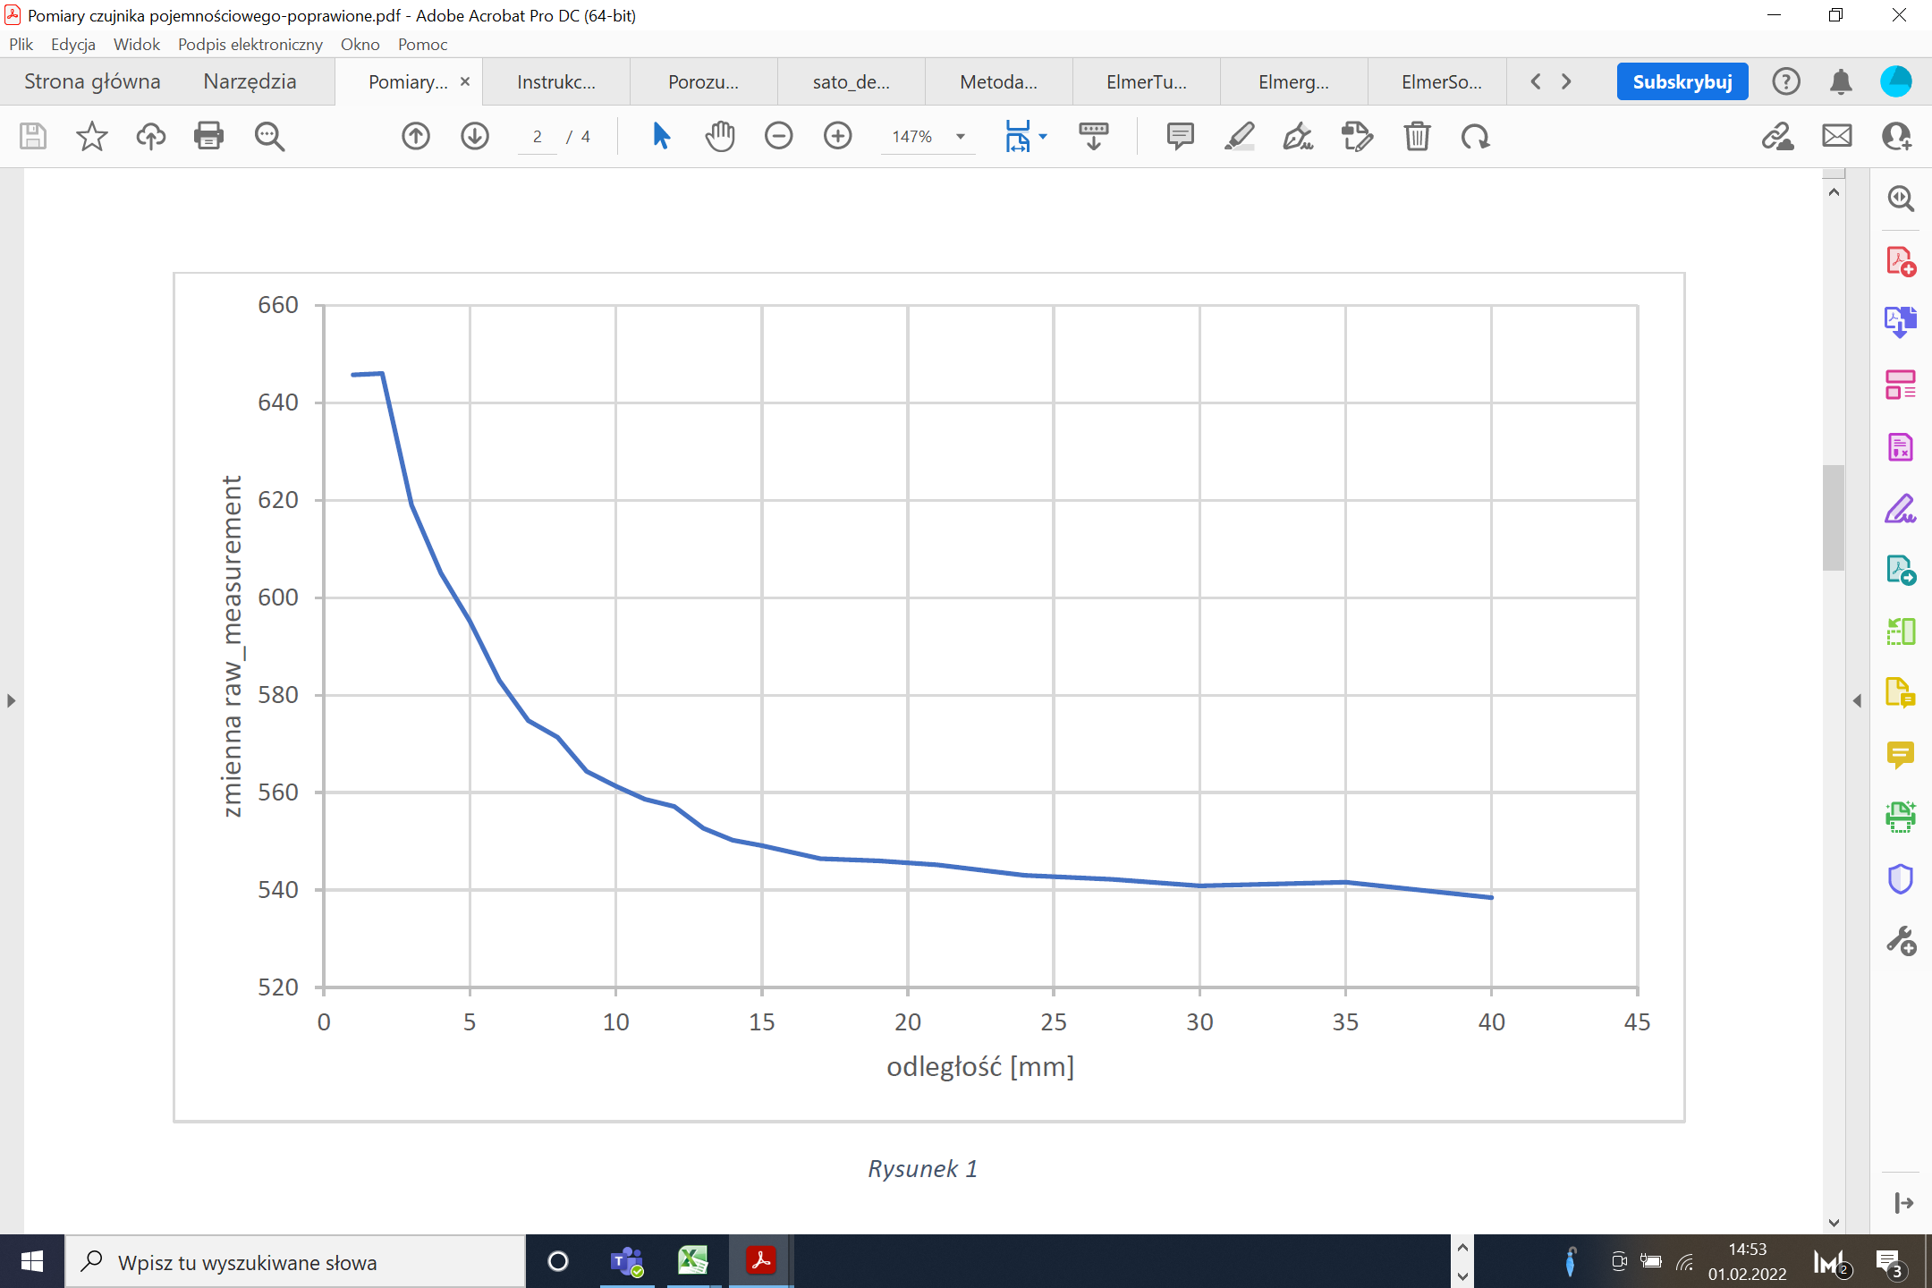
15 | 0.0000000000024605 | 2.46051334
16 | 0.0000000000024037 | 2.40368989
17 | 0.0000000000023536 | 2.35357796
18 | 0.0000000000023034 | 2.30337408
19 | 0.0000000000022608 | 2.26082665
20 | 0.0000000000022119 | 2.21193703
21 | 0.0000000000021752 | 2.17523189
22 | 0.0000000000021412 | 2.1412347
23 | 0.0000000000021123 | 2.11234855
24 | 0.0000000000020826 | 2.08264237
25 | 0.0000000000020578 | 2.05779443
26 | 0.0000000000020253 | 2.02532724
27 | 0.0000000000020027 | 2.00269652
28 | 0.0000000000019810 | 1.98095563
29 | 0.0000000000019613 | 1.96126698
30 | 0.0000000000019424 | 1.94241501
31 | 0.0000000000019246 | 1.924647
32 | 0.0000000000019034 | 1.90344955
33 | 0.0000000000018880 | 1.88802529
34 | 0.0000000000018758 | 1.87582632
35 | 0.0000000000018612 | 1.86122858
36 | 0.0000000000018480 | 1.84802567
37 | 0.0000000000018362 | 1.83623492
38 | 0.0000000000018203 | 1.82029992
39 | 0.0000000000018095 | 1.80953702
40 | 0.0000000000018029 | 1.80289254
41 | 0.0000000000017939 | 1.79392837
42 | 0.0000000000017824 | 1.7824449
43 | 0.0000000000017747 | 1.77469053
44 | 0.0000000000017620 | 1.76204829
45 | 0.0000000000017538 | 1.75384412
46 | 0.0000000000017463 | 1.74630483
47 | 0.0000000000017386 | 1.73859225
48 | 0.0000000000017311 | 1.73109213
49 | 0.0000000000017241 | 1.72410544
50 | 0.0000000000017155 | 1.71548102

